Figura 1
Figura 1. Ecosistema dell’economia sociale
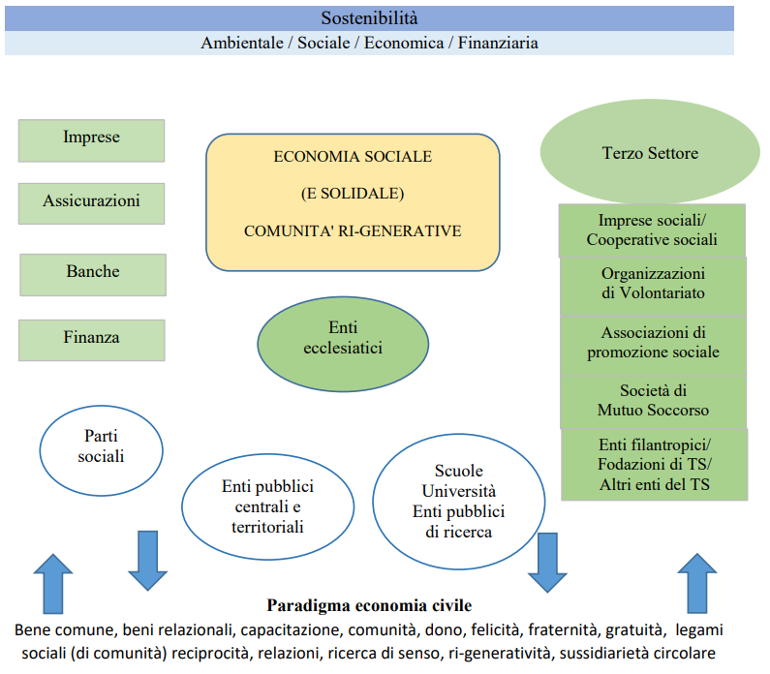

Fonte: rappresentazione degli autori

Tabella 1
Tabella 1. Posti di lavoro retribuiti presso cooperative, mutue, associazioni, fondazioni e soggetti analoghi. Unione europea (2014-2015)
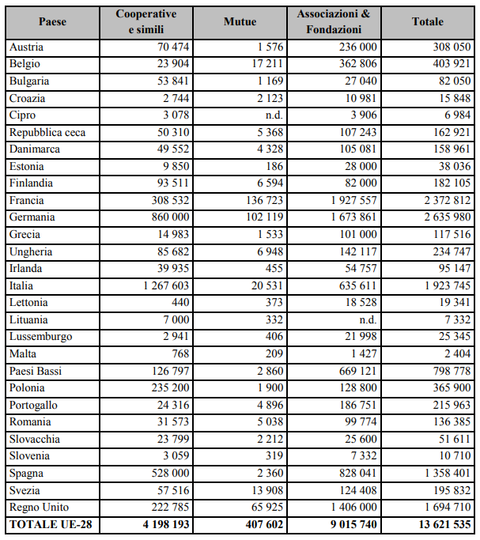

Fonte: CIRIEC, 2017

Figura 2
Figura 2. Valore sociale dell’economia social
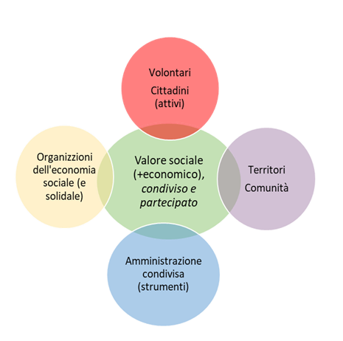

Fonte: rappresentazione degli Autori

Figura 3
Figura 3. Imprese sociali e dipendenti secondo il periodo di costituzione. Anno 2019, composizioni percentuali.
 | Imprese sociali | Altre imprese
Fino al 1990 | 19.2 | 35.0 | 100
1991-2000 | 13.5 | 17.5 | 100
2001-2010 | 28.5 | 25.0 | 100
2011 e oltre | 38.8 | 22.5 | 100
Fonte: elaborazioni proprie su dati Istat

Figura 4
Figura 4. Imprese sociali per settore d’attività. Anno 2019. Composizione percentuale.

Attività manifatturiere | 2.3
Attività dei servizi di alloggio e di ristorazione | 3.5
Noleggio, agenzie di viaggio, servizi di supporto alle imprese | 11.7
Istruzione | 10.0
Commercio all'ingrosso e al dettaglio; riparazione di autoveicoli e motocicli | 2.8
Sanità e assistenza sociale | 50.1
Attività artistiche, sportive, di intrattenimento e divertimento | 2.5
Altre attività di servizi | 7.5
Altri settori | 9.6
Fonte: elaborazioni proprie su dati Istat

Figura 5
Figura 5. Indice di specializzazione settoriale delle imprese sociale. Anno 2019
settore | Indice di specializzazione
Sanità e assistenza sociale | 24.6
Istruzione | 11.9
Noleggio, agenzie di viaggio, servizi di supporto alle imprese | 2.8
Altre attività di servizi | 2.7
Attività artistiche, sportive, di intrattenimento e divertimento | 1.5
Attività dei servizi di alloggio e di ristorazione | 0.4
Altri settori | 0.2
Attività manifatturiere | 0.2
Commercio all'ingrosso e al dettaglio; riparazione di autoveicoli e motocicli | 0.1
Fonte: elaborazioni proprie su dati Istat

Figura 6
Figura 6. Imprese sociali secondo il settore d'attività e la classe di fatturato. Anno 2019 (v.%)
 | Fino a 49 mila | Da 50 mila a 199 mila | Da 200 mila a 499 mila | 500 mila e oltre
Attività manifatturiere | 30.2 | 28.8 | 19.0 | 22.0
Attività dei servizi di alloggio e di ristorazione | 33.2 | 31.8 | 17.2 | 17.8
Noleggio, agenzie di viaggio, servizi di supporto alle imprese | 23.9 | 34.9 | 22.4 | 18.8
Istruzione | 27.6 | 26.8 | 16.5 | 29.1
Commercio all'ingrosso e al dettaglio; riparazione di autoveicoli e motocicli | 29.2 | 37.6 | 17.8 | 15.4
Sanità e assistenza sociale | 16.3 | 25.6 | 21.5 | 36.6
Attività artistiche, sportive, di intrattenimento e divertimento | 40.1 | 33.1 | 17.2 | 9.6
Altre attività di servizi | 30.6 | 26.2 | 17.9 | 25.3
Altri settori | 33.5 | 29.2 | 18.1 | 19.2
Fonte: elaborazioni proprie su dati Istat

Figura 7
Figura 7. Importo dei bandi di gara disposti delle istituzioni pubbliche aggiudicati alle imprese sociali secondo la forma giuridica dell’amministrazione appaltante. Anno 2019, composizione percentuale
Istituzioni pubbliche | %
Regione, agenzia sanitaria regionale | 14.2
Provincia | 1.7
Comune, unione di comuni, centrale unica di acquisto | 40.3
Azienda o ente del servizio sanitario nazionale | 18.9
Altro ente pubblico non economico nazionale | 9.1
Istituto pubblico di assistenza e beneficenza | 1.0
Azienda pubblica di servizi alla persona | 2.0
Società per azioni a controllo pubblico | 7.6
Altre istituzioni pubbliche | 5.2
Fonte: elaborazioni proprie su dati Istat e Anac

Figura 8
Figura 8. Importo dei bandi di gara disposti delle istituzioni pubbliche aggiudicati alle imprese sociali secondo la ripartizione geografica dell’amministrazione appaltante. Anno 2019, composizione percentuale
Ripartizione geografica | Importo
Nord-ovest | 33.8
Nord-est | 29.5
Centro | 31.4
Sud | 3.1
Isole | 2.3
Fonte: elaborazioni proprie su dati Istat e Anac

Figura 9
Figura 9. Modello cooperativo
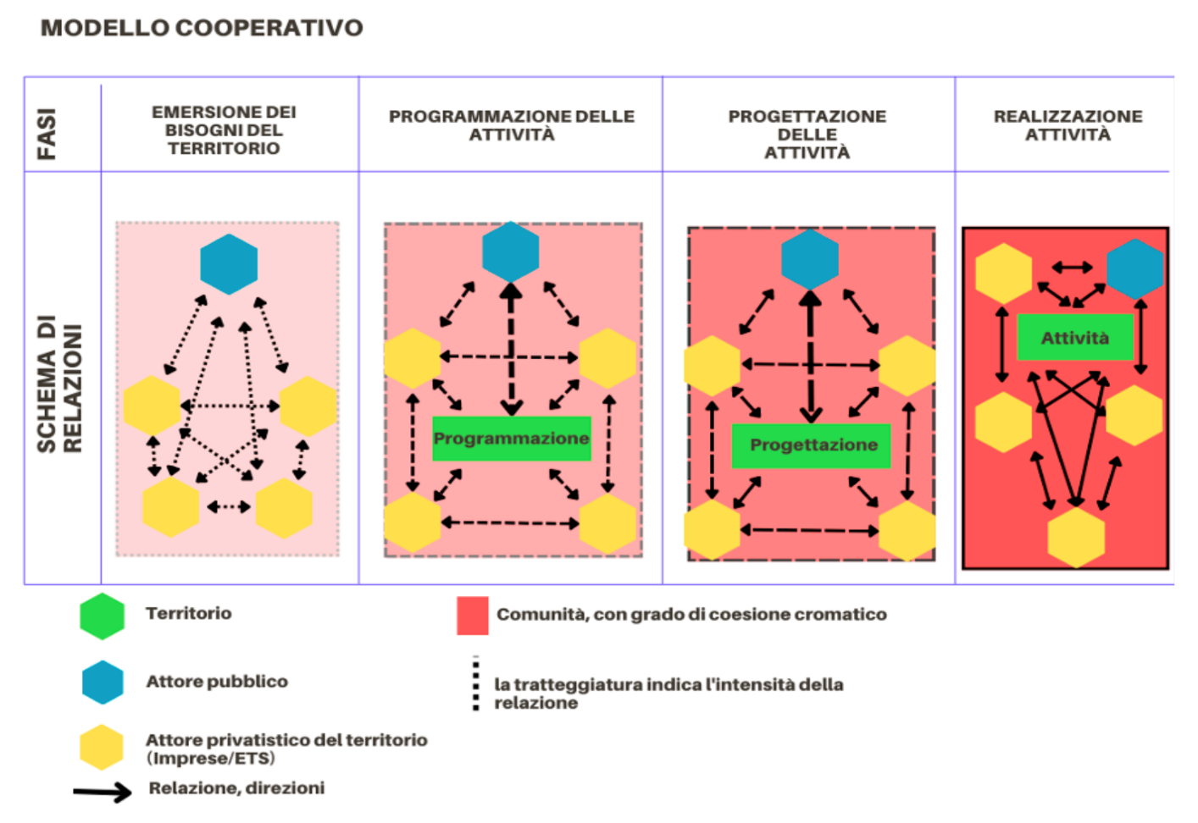

Fonte: Becchetti et al. (2022, 11)

Figura 10
Figura 10. Ecosistema delle politiche pubbliche nell’economia sociale
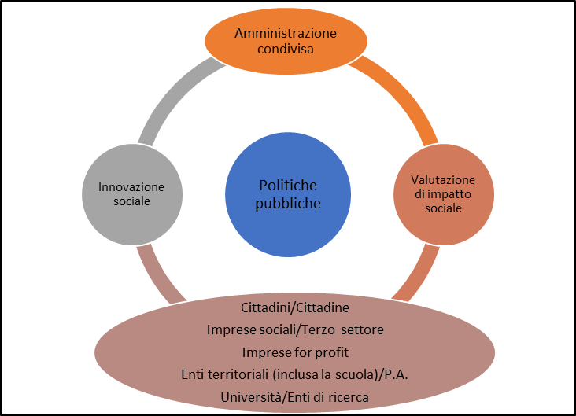

Fonte: rappresentazione degli Autori

